基礎設計
クエスト基礎設計フォーマット

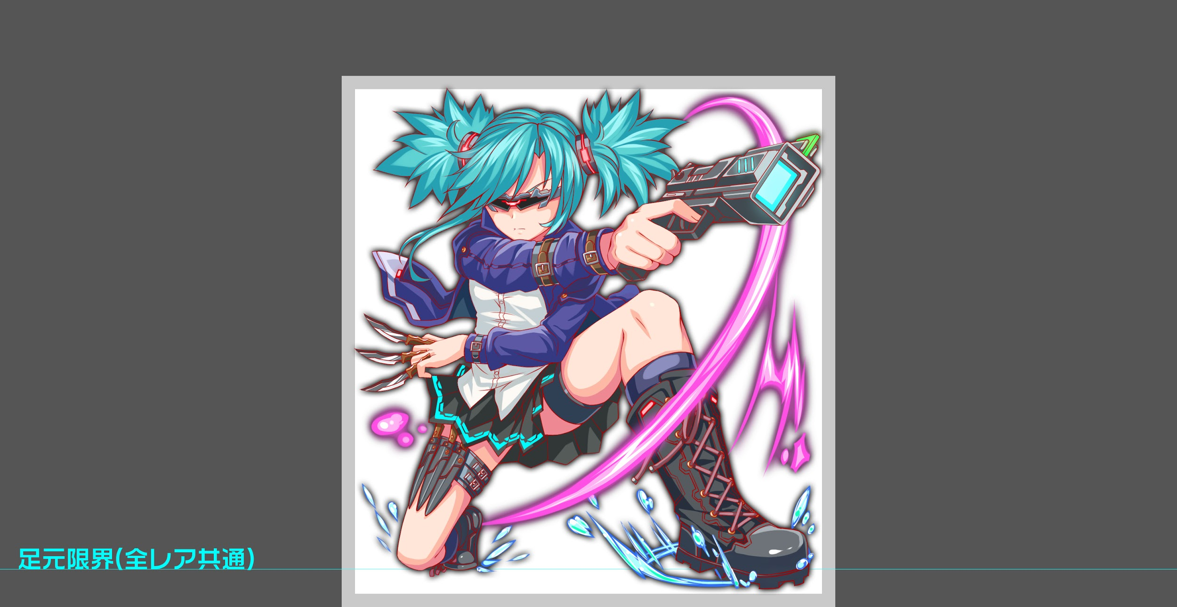
 | 認識合わせ

 |  | クエストの位置づけ |  | 超級
 |  | クエストの存在意義 |  | 一番参加率の高い遊び場。初級〜中級者が戦力として新キャラを入手する所。また、上級者にとってはユニットの覚醒素材を手に入れるところ。
 |  | つまり |  | 適度な速度で周回できるようにしましょう

 | 基本情報

 |  | クエスト名 |  | サイクロプス
 |  | 難易度 |  | 中級/上級/超級
 |  | ボスキャラクター名称 |  | サイクロプス
 |  | ボスキャラクター情報 |  | 青/unknown/テクニカル

 |  | ステージギミック |  | アニマル限定(星5・黄・コスト30以下のアニマルユニットが多い為活躍させたい)
 |  | ステージ制限※超級は必須 |  | コスト31以上キラー（フレンド枠を含む） |  | ID | ユニット名 | ドロップラベル | コスト | Level | HP | HP ＋値 | attack | attack ＋値 | heal | heal ＋値 | ＋値合計 | HP合計 | ユニットスキル | クラッシュスキル
 |  | エネミーギミックA |  |  |  | 389 | 操神の愛姫 スフィンクス | PremiumS | 30 | 80 | 2822 |  | 1872 |  | 3485 |  | 0 | 15527 | 3ターンの間全ユニットの防御力と回復力を特大UP＋3ターンHPを小回復 | HPを大回復
 |  | エネミーギミックB |  |  |  | 563 | 電翔紫閃の雷刃 ハヤト | PremiumW | 26 | 80 | 4767 |  | 4237 |  | 1466 |  | 0 |  | 4ターンの間黄属性のユニットの攻撃力を超大UP+3ターン黄属性のタップ回数を2増やす | 単体に大ダメージ 青属性に効果特大
 |  | キラー |  |  |  | 749 | 光喜の牧童 パーン | PremiumS | 30 | 80 | 3528 |  | 2106 |  | 3340 |  | 0 |  | 出現しているCパネルを特大強化+3ターン種族アニマルの回復力特大UP | 1体に特大ダメージ+ HP小回復
 |  | 対応できるユニット数 |  | 対応可能ユニット参照 |  | 567 | 紅揚の祭狐宴舞 タマモ | PremiumW | 26 | 80 | 4410 |  | 3750 |  | 2454 |  | 0 |  | 青パネルを黄パネルに変換し、2ターン黄属性の防御力大UP+大カウンター | 1体に大ダメージ 青属性に効果特大
 |  | フロア構成要望 |  | 4フロア |  | 合計コスト | 112 |  | SSを除外するためSは全てレベルMAX スキルレベルMAXとする
 |  | 実現したいユーザー体験 |  | ■目的 種族アニマル以外にキラー攻撃をし、既存の黄アニマルユニットを活躍させたい。 ■要件 目的として、アタッカーパーティのみでクリア出来てしまう、単純な作りではなくしたいです。 例として、ハヤトのみパーティでクリア出来てしまうものにはしない想定です。 この目的を達成するために、今回は回復デバフを多用するギミックを考えております。 超級に関しては、さらに難易度を上げるため、一定以下のCパネルを無効化するスキルを使用させます。 上記の設定で、特にパーンが活躍出来るクエストを想定しています。
 |  | ステージギミック早見表 (2016/7/4更新) ※パーティの組み方に影響を与える戦略要素 |  | ウィルス / スリープ / スキルバインド / カウンター / 全体攻撃 / 連続攻撃 / パネル変換禁止 / 爆風軽減 / 時限式ダメージパネル / お邪魔パネル / パネルプロテクト / 暗闇 / {赤・青・黄・緑・ハート}無効 / {赤・青・黄・緑・ハート}ドロップDOWN / タップ数変更 / チェーン数変更 / {ヒューマン / アニマル / マシン / ドラゴン / ゴッド / unknown}キラー / {ヒューマン / アニマル / マシン / ドラゴン / ゴッド / unknown}限定 /

 |  | クリア報酬

 |  | 補足

 | 活躍させたいユニット

 |  | ラベル | ユニット名 | 概要コメント
 |  | S Lv80 回復 | スフィンクス | 3ターンの間全ユニットの防御力と回復力を特大UP＋3ターンHPを小回復
 |  | S Lv80 エンハンス&攻撃 | ハヤト | 4ターンの間黄属性のユニットの攻撃力を超大UP+3ターン黄属性のタップ回数を2増やす
 |  | S Lv80 回復 | パーン | 出現しているCパネルを特大強化+3ターン種族アニマルの回復力特大UP
 |  | S Lv80 エンハンス | タマモ | 青パネルを黄パネルに変換し、2ターン黄属性の防御力大UP+大カウンター

 | フロア構成

 |  | フロア１
 |  | 登場ユニット | 攻撃力 | 概要・行動パターン
 |  | リム×2 |  | speed2 | いらん気がする
 |  | サイクロプスR4 | - | 行動頻度1 自力で倒せなくて良い。 キラーを避けて耐えるのが正解。 敵対する理由など、設定面を匂わせるセリフを入れても良い。 ・開幕でコスト31以上のユニットに対してキラー ・次のターンでアニマル以外に対してキラー ・撤退

 |  | フロア2
 |  | 登場ユニット | 攻撃力 | 概要・行動パターン
 |  | エキドナ | 3500 | 行動頻度2 ・開幕100％で回復力ダウン。 →回復力アップを入れる前提で、100％ダウン・永続。 一回のみ。 ・50％程度の確率で、ターン短め・常識的な威力のウィルス。 →回復力ダウンと合わさるとじわじわ効くいやらしい攻撃。 三回程度の上限を設ける。 ・30％程度の確率で3連続攻撃 →メインの攻撃ソース。 回復力ダウンとウィルスを考慮して、威力は低めで良い。
 |  | リム×2 | 2500 | 行動頻度1 ・30％程度の確率でクリティカル攻撃。

 |  | フロア3
 |  | 登場ユニット | 攻撃力 | 概要・行動パターン
 |  | スケアクロウ×2 | 2500 | 行動頻度2 ・60％くらいの確率で全体攻撃
 |  | 影丸×2 | 3000 | 行動頻度1 ・30％くらいの確率でクリティカル攻撃

 |  | フロア4
 |  | 登場ユニット | 攻撃力 | 概要・行動パターン
 |  | サイクロプスR4 | 4500 | 行動頻度2 ・開幕で回復力ダウン（100％・永続） ・30％くらいの確率で3連続攻撃 →ナイフ投げのイメージ ・20％程度の確率でため攻撃 →なかなか出ないが、当たると痛い 銃による狙い撃ちのイメージ
 |  | サイクロプスR5 | 5000 | 行動頻度1 ・開幕で一定サイズ以下(val:8くらい)のCパネルを3ターン無効化 ・25％くらいの確率で一定サイズ以下のCパネルを2ターン無効化 ・40％くらいの確率でウィルス付与攻撃（単体に5ターン程度） ・30％くらいの確率で3連続攻撃 →ナイフ投げのイメージ ・HP30％以下で強力な攻撃

